FreePj-Develop-Ready
配置注意点:

 | 右键：builder-path
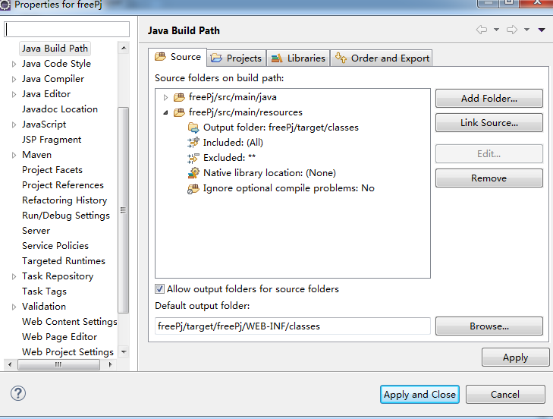

点击配置生成的class文件的位置

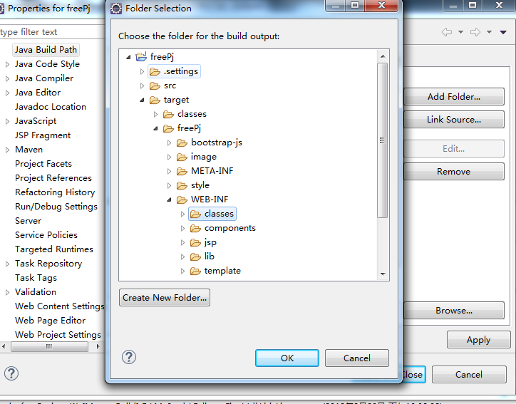

将class文件的路径指向target内的jetty生成项目的class文件夹下

Mysql驱动升级
 | POM文件： | 旧版本 | <!-- MySQL 依赖 --> |  | 新版本 | <!-- MySQL 依赖 -->
 |  |  | <dependency> |  |  | <dependency>
 |  |  |  | <groupId>mysql</groupId> |  |  | <groupId>mysql</groupId>
 |  |  |  | <artifactId>mysql-connector-java</artifactId> |  |  | <artifactId>mysql-connector-java</artifactId>
 |  |  |  | <version>5.1.42</version> |  |  | <version>8.0.11</version>
 |  |  | </dependency> |  |  | </dependency>

jdbc.properties |  |  | #driver=com.mysql.jdbc.Driver |  |  | driver=com.mysql.cj.jdbc.Driver
 |  |  | #url=jdbc:mysql://localhost:3306/freePj |  |  | url=jdbc:mysql://localhost:3306/freePj?characterEncoding=utf-8&serverTimezone=UTC&useSSL=false

控件使用
 | 位置 | 代码
时间控件： | main.jsp | function bootstrapDateChange(currentElement, obj){
 |  | var dates = $('input[name='+ obj +']');
 |  | if (dates.length > 1) {
 |  |  | return false;
 |  | }else {
 |  |  | $(dates[0]).val(Date.parse(new Date($(currentElement).val())));
 |  |  | return true;
 |  | }
 |  | }
使用时间控件时,将searchDto的name也放入onchang事件(为了给隐藏域赋值)
 | sys0501.jsp | <!-- Date format of Search Condition Area [Start]-->
 |  | <div>
 |  | <div class="col-lg-3 col-md-1 col-sm-2 col-xs-4" style="padding: 5px 0px 0px 10px;">
 |  |  | <label for="name" class="font-16">注册时间</label>
 |  |  | <span class="label label-default">(Register Time)</span>
 |  | </div>
 |  | <div class="col-lg-4 col-md-3 col-sm-4 col-xs-7">
 |  |  | <input placeholder="点击输入注册时间" id=""registerTime""
 |  |  |  | class="form-control bootstrap-date" type="text" onchange="bootstrapDateChange(this,'registerTime')">
 |  |  | <input name="registerTime" type="hidden">
 |  | </div>
设置隐藏域,name和bean中的searchDto名字一致
 |  | <!-- Date format of Search Condition Area [End]-->

Timestamp为固定后缀,为了时间控件的隐藏域使用
 | sys0501SearchDto.java

 |  | private Date registerTime;
 |  | private long registerTimeTimestamp;

 | sys0501.jsp | <div class="col-lg-4 col-md-3 col-sm-4 col-xs-7">
 |  |  | <input placeholder="点击输入注册时间" id=""registerTime""
 |  |  |  | class="form-control bootstrap-date" type="text" onchange="bootstrapDateChange(this,'registerTime')"
 |  |  |  | value="<fmt:formatDate value="${sys0501SearchDto.registerTime }" pattern="yyyy-MM-dd HH:mm:ss"/>">
 |  |  | <input name="registerTime" type="hidden" value="${sys0501SearchDto.registerTimeTimestamp }">
 | JS部分(main.jsp): | </div>
 |  | loadDateComponent();

多选框控件:
 | sys0501.jsp
 |  | <div class="form-group">
 |  |  | <div class="col-lg-3 col-md-1 col-sm-2 col-xs-4 ">
 |  |  |  | <label for="name">权&nbsp;&nbsp;&nbsp;&nbsp;&nbsp;限
检索后,多选框有数据时恢复选中状态(检索后检索条件保持使用)
 |  |  |  | <span class="label label-default">(Authority)</span>
 |  |  |  | </label>
 |  |  | </div>
 |  |  | <div class="col-lg-4 col-md-4 col-sm-5 col-xs-10">
 |  |  |  | <select class="form-control" multiple="multiple" name="authorityId">
 |  |  |  |  | <c:forEach items="${authorityList }" var="authority">
 |  |  |  |  | <c:set var="printAuthorityFlag" value="1"/>
 |  |  |  |  |  | <c:choose>
外层循环时，对内层循环做一个标记动作，防止内层循环多次循环造成数据重复
 |  |  |  |  |  |  | <c:when test="${sys0501SearchDto.authorityId != null}">
 |  |  |  |  |  |  |  | <c:forEach items="${sys0501SearchDto.authorityId }" var="authorityBySearch" varStatus="authorityBySearchIndex">
 |  |  |  |  |  |  |  |  | <c:choose>
 |  |  |  |  |  |  |  |  |  | <c:when test="${authority.authorityId == authorityBySearch}">
 |  |  |  |  |  |  |  |  |  |  | <option value="${authority.authorityId }" selected="selected">${authority.authorityName }</option>
 |  |  |  |  |  |  |  |  |  |  | <c:set var="printAuthorityFlag" value="0"/>
 |  |  |  |  |  |  |  |  |  | </c:when>
 |  |  |  |  |  |  |  |  | </c:choose>
 |  |  |  |  |  |  |  | </c:forEach>
 |  |  |  |  |  |  |  | <c:if test="${ printAuthorityFlag eq '1' }">
 |  |  |  |  |  |  |  |  | <option value="${authority.authorityId }">${authority.authorityName }</option>
 |  |  |  |  |  |  |  | </c:if>
循环检索后的检索条件,两者相同时赋予选中状态,内层循环标记设置为0,禁止本次外循环打印数据
 |  |  |  |  |  |  | </c:when>
 |  |  |  |  |  |  | <c:otherwise>
 |  |  |  |  |  |  |  | <option value="${authority.authorityId }">${authority.authorityName }</option>
 |  |  |  |  |  |  | </c:otherwise>
 |  |  |  |  |  | </c:choose>
内层循环没有打印时进行本次外层循环的打印数据
 |  |  |  |  | </c:forEach>
 |  |  |  | </select>
 |  |  | </div>
 |  | </div>

 | sys0501SearchDto.java
 |  | private List<Integer> authorityId = new ArrayList<Integer>();

开发流程
※红色内容可参考Sheet： |  |  | 共同方法
1， | DB的(t_menu)中注册开发的菜单信息【参照Sheet：FreePj-Doc-v1的规则进行开发】
2， | 新建jsp(可复制sys0501.jsp),并将下面红色内容加入jsp中
 | $(function() {
 |  |  | // enable tooltip
 |  |  | enableTooltip();
 |  |  | // define display switch of numbers
 |  |  | var switchNums = 5;
 |  |  | // define total page numbers
 |  |  | var totoalPage = 20;
 |  |  | setSwitchBtnNums("init", switchNums, totoalPage, null, null);

 |  |  | /**
 |  |  | * Common: Date component
 |  |  | */
 |  |  | loadDateComponent();
 |  |  | // All button enable
 |  |  | setSearchEnabled();
form的ID是共通的commonForm，详情参考JS:transitionHtml
 |  |  | setUpdateDisabled();
 |  |  | setBackBtnDisabled
 |  |  | setRegisteredEnabled();
 |  | });
3, | <form role="form" id="commonForm" method="post">
 |  |  |  | <div class="form-group">
 |  |  |  |  | <label for="name">意见收集处</label>
 |  |  |  |  | <textarea class="form-control" rows="5" placeholder="请输入您需要解决的问题" name="opinionText"></textarea>
 |  |  |  |  | <p class="help-block">感谢您提出的意见，我们将会对其进行分析并修正。</p>
 |  |  |  | </div>
 |  |  | </form>
5, | 新建Form,SerarchDto,ResultDto实体类(可复制sys0501)
6， | 新建Controller,Service,Dao层java文件(可复制sys0501)

